NIlai Akhir
 | Data Nilai Praktikum Grafika Komputer Kelas A Angkatan 2022
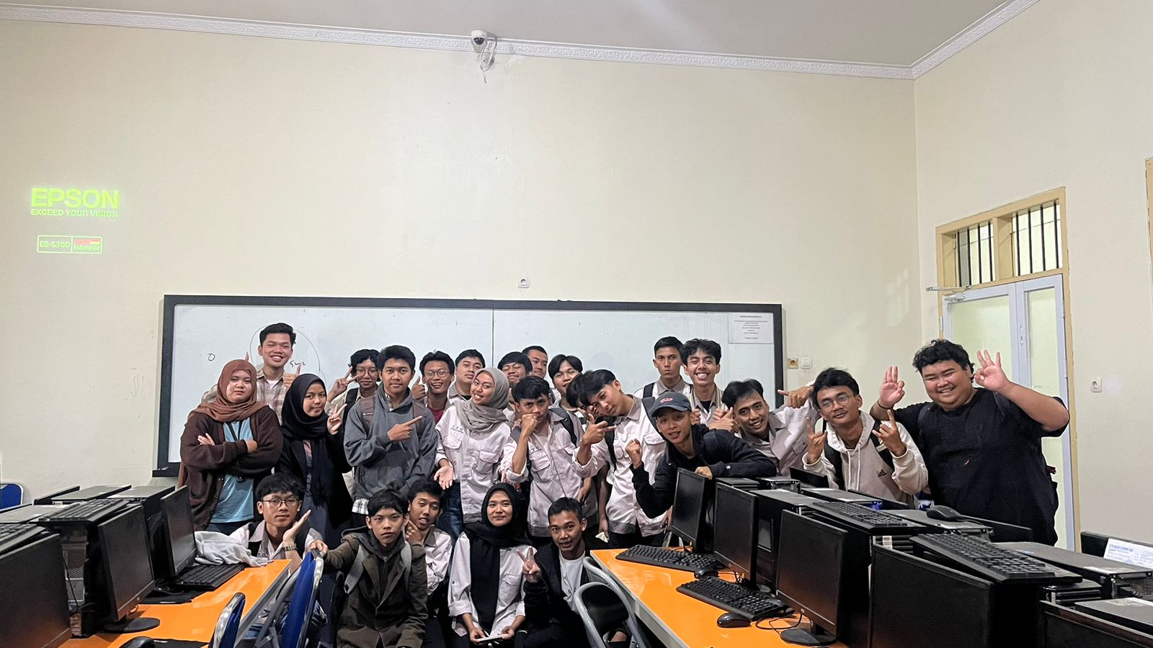
NIM | Nama | ABSENSI |  |  |  |  |  |  |  |  |  |  |  |  |  | TOTAL ABSEN | TUGAS |  |  |  |  |  |  |  |  |  | TOTAL TUGAS | UJIAN |  | NILAI AKHIR | NILAI HURUF
 |  | 1 | 2 | 3 | 4 | 5 | 6 | 7 | 8 | 9 | 10 | 11 | 12 | 13 | 14 |  | 1 | 2 | 3 | 4 | 5 | 6 | 7 | 8 | 9 | 10 |  | UTS/KUIS | TB/UAS
2206002 | Ahmad Hopan Kurnia | 100 | 100 | 100 | 100 | 100 | 100 | 100 | 100 | 100 | 100 | 100 | 100 | 100 | 100 | 100 | 90 | 85 | 90 | 90 | 93 | 90 | 95 | 86 | 80 | 81 | 88 | 92 | 87
2206003 | Muhammad Athoriq | 100 | 100 | 100 | 100 | 100 | 100 | 100 | 100 | 100 | 100 | 100 | 100 | 100 | 100 | 100 | 0 | 0 | 0 | 0 | 0 | 0 | 0 | 0 | 0 | 0 | 0 | 72 | 0
2206004 | Naufal Sirojudin | 100 | 100 | 100 | 100 | 100 | 100 | 100 | 100 | 100 | 100 | 100 | 100 | 100 | 100 | 100 | 95 | 85 | 87 | 89 | 89 | 90 | 91 | 89 | 90 | 85 | 89 | 70 | 86.5
2206005 | Gilang | 100 | 100 | 100 | 100 | 100 | 100 | 100 | 100 | 100 | 100 | 100 | 100 | 100 | 100 | 100 | 95 | 80 | 89 | 88 | 94 | 90 | 95 | 90 | 85 | 83 | 88.9 | 70 | 87.5
2206006 | Fauzan Muhamad Sholeh | 100 | 100 | 0 | 100 | 100 | 100 | 100 | 100 | 100 | 100 | 100 | 100 | 100 | 100 | 92.857142857 | 98 | 85 | 83 | 85 | 91 | 79 | 95 | 92 | 95 | 86 | 88.9 | 70 | 89.5
2206007 | Galih Ibrahim | 100 | 100 | 0 | 0 | 100 | 100 | 100 | 100 | 100 | 100 | 100 | 0 | 0 | 0 | 64.285714286 | 98 | 86 | 79 | 89 | 69 | 90 | 0 | 0 | 0 | 0 | 51.1 | 0 | 0
2206008 | Firza Much Asrizal N | 100 | 100 | 100 | 100 | 100 | 100 | 100 | 100 | 100 | 100 | 100 | 100 | 100 | 100 | 100 | 100 | 95 | 89 | 92 | 88 | 90 | 90 | 92 | 85 | 80 | 90.1 | 82 | 92
2206009 | Diarica Karsa | 100 | 100 | 100 | 100 | 100 | 100 | 100 | 100 | 100 | 100 | 100 | 100 | 100 | 100 | 100 | 100 | 90 | 90 | 90 | 90 | 90 | 90 | 93 | 95 | 85 | 91.3 | 70 | 84
2206010 | Muhammad Hilmi Nabil Rahmansyah | 100 | 0 | 0 | 100 | 100 | 100 | 100 | 100 | 100 | 100 | 0 | 100 | 100 | 100 | 78.571428571 | 98 | 80 | 90 | 90 | 90 | 90 | 90 | 90 | 90 | 90 | 89.8 | 73 | 94
2206012 | Aropi Sastra Kusumah | 100 | 0 | 100 | 100 | 100 | 100 | 100 | 100 | 100 | 100 | 100 | 100 | 100 | 100 | 92.857142857 | 100 | 89 | 93 | 85 | 89 | 90 | 91 | 91 | 80 | 84 | 89.2 | 70 | 95
2206013 | Gea Davids Khalik | 100 | 100 | 100 | 100 | 100 | 100 | 100 | 100 | 100 | 100 | 100 | 100 | 100 | 100 | 100 | 95 | 98 | 95 | 80 | 91 | 90 | 99 | 90 | 96 | 94 | 92.8 | 70 | 95
2206014 | Raihan Ikhlasul Amal | 100 | 100 | 100 | 100 | 100 | 100 | 100 | 100 | 100 | 100 | 100 | 100 | 100 | 100 | 100 | 90 | 93 | 86 | 84 | 86 | 90 | 90 | 90 | 93 | 85 | 88.7 | 87 | 84
2206015 | Kevin Gibran Alfarizi | 100 | 100 | 100 | 100 | 100 | 100 | 100 | 100 | 100 | 100 | 100 | 100 | 100 | 100 | 100 | 95 | 80 | 86 | 81 | 97 | 90 | 91 | 90 | 95 | 87 | 89.2 | 70 | 89.5
2206017 | Riyan Hakim Munparik | 100 | 100 | 100 | 100 | 100 | 100 | 100 | 100 | 100 | 100 | 0 | 100 | 100 | 100 | 92.857142857 | 93 | 75 | 78 | 93 | 79 | 90 | 96 | 90 | 95 | 89 | 87.8 | 70 | 82.5
2206018 | Fajar Puniman | 100 | 100 | 100 | 100 | 100 | 100 | 100 | 100 | 100 | 100 | 100 | 100 | 100 | 100 | 100 | 96 | 92 | 91 | 83 | 92 | 90 | 95 | 91 | 95 | 89 | 91.4 | 84 | 94.5
2206019 | Shabrine Yessie Valentin | 100 | 100 | 100 | 100 | 100 | 100 | 100 | 100 | 100 | 100 | 100 | 100 | 100 | 100 | 100 | 95 | 85 | 96 | 92 | 85 | 90 | 94 | 90 | 95 | 85 | 90.7 | 96 | 92.5
2206020 | Ilham Maulana | 100 | 100 | 100 | 100 | 100 | 100 | 100 | 100 | 100 | 100 | 100 | 100 | 100 | 100 | 100 | 95 | 93 | 94 | 91 | 91 | 90 | 96 | 90 | 95 | 86 | 92.1 | 70 | 79
2206021 | Jembar Budi Hartati Rahayu | 100 | 100 | 100 | 100 | 100 | 100 | 100 | 100 | 100 | 100 | 100 | 100 | 100 | 100 | 100 | 93 | 90 | 87 | 84 | 90 | 90 | 90 | 90 | 93 | 82 | 88.9 | 76 | 87.5
2206023 | Restu Andrean Muliawan | 100 | 100 | 100 | 100 | 100 | 100 | 100 | 100 | 100 | 100 | 0 | 100 | 100 | 100 | 92.857142857 | 92 | 79 | 85 | 91 | 90 | 90 | 79 | 95 | 80 | 91 | 87.2 | 74 | 92.5
2206024 | Doni Ramdan | 100 | 0 | 100 | 0 | 100 | 100 | 100 | 100 | 100 | 100 | 100 | 100 | 100 | 0 | 78.571428571 | 89 | 60 | 60 | 89 | 86 | 79 | 81 | 79 | 0 | 80 | 70.3 | 88 | 82.5
2206025 | Reisya Kamila | 100 | 100 | 100 | 100 | 100 | 100 | 100 | 100 | 100 | 100 | 100 | 100 | 100 | 100 | 100 | 95 | 90 | 89 | 93 | 91 | 90 | 96 | 92 | 95 | 85 | 91.6 | 78 | 82.5
2206026 | Khaila Thsabita Suryadi | 100 | 100 | 100 | 100 | 100 | 100 | 100 | 100 | 100 | 100 | 100 | 100 | 100 | 100 | 100 | 95 | 90 | 88 | 70 | 87 | 90 | 95 | 91 | 85 | 85 | 87.6 | 70 | 76.5
2206027 | Muhamad Zahran Zillulah | 100 | 100 | 100 | 100 | 100 | 100 | 100 | 100 | 100 | 100 | 100 | 100 | 100 | 100 | 100 | 98 | 95 | 95 | 90 | 99 | 90 | 91 | 92 | 95 | 84 | 92.9 | 90 | 79
2206028 | Nizar Alghifari Firdaus | 100 | 100 | 100 | 100 | 100 | 100 | 100 | 100 | 100 | 100 | 0 | 100 | 100 | 100 | 92.857142857 | 89 | 98 | 91 | 94 | 85 | 90 | 97 | 90 | 92 | 92 | 91.8 | 98 | 92
2206030 | Restu Gusti Mahesa | 100 | 100 | 100 | 100 | 100 | 100 | 100 | 100 | 100 | 100 | 0 | 100 | 100 | 100 | 92.857142857 | 92 | 78 | 84 | 86 | 94 | 90 | 96 | 90 | 95 | 84 | 88.9 | 94 | 90
2206031 | Muhammad Hallaj Nashrulloh | 100 | 100 | 100 | 100 | 100 | 100 | 100 | 100 | 100 | 100 | 100 | 100 | 100 | 100 | 100 | 98 | 90 | 90 | 92 | 88 | 90 | 91 | 91 | 89 | 91 | 91 | 70 | 88.5
2206032 | Muhammad Adhitya | 100 | 100 | 100 | 100 | 100 | 0 | 0 | 100 | 100 | 100 | 0 | 100 | 100 | 100 | 78.571428571 | 95 | 98 | 100 | 100 | 96 | 95 | 95 | 92 | 96 | 88 | 95.5 | 100 | 96
2206033 | Fiqri Alfiansyah | 100 | 100 | 100 | 0 | 100 | 100 | 100 | 100 | 100 | 100 | 100 | 100 | 100 | 0 | 85.714285714 | 90 | 90 | 60 | 81 | 60 | 90 | 92 | 78 | 70 | 78 | 78.9 | 70 | 89.5
2206034 | Zamzam Surya Nugraha | 100 | 100 | 100 | 100 | 100 | 100 | 100 | 100 | 100 | 100 | 100 | 100 | 100 | 100 | 100 | 100 | 79 | 89 | 96 | 89 | 90 | 95 | 91 | 85 | 82 | 89.6 | 86 | 87.5
2206145 | Ahmad Ginanjar | 100 | 100 | 0 | 100 | 100 | 100 | 100 | 100 | 100 | 100 | 100 | 100 | 100 | 100 | 92.857142857 | 98 | 83 | 90 | 92 | 93 | 90 | 90 | 91 | 90 | 80 | 89.7 | 70 | 89.5
2206139 | Zaenal Arif | 100 | 100 | 100 | 0 | 100 | 100 | 100 | 0 | 100 | 100 | 100 | 100 | 100 | 100 | 85.714285714 | 100 | 83 | 73 | 0 | 0 | 0 | 0 | 0 | 0 | 0 | 25.6 | 80 | 87.5

